2022Raw
https://mthai.com/campus/230751.html
1位 12月8日 หมายถึง ผู้โชคดีอันดับที่ 1 คือคนที่เกิด เดือนธันวาคม วันที่ 8
2位 9月7日 หมายถึง ผู้โชคดีอันดับที่ 2 คือคนที่เกิด เดือนกันยายน วันที่ 7
3位 10月27日 หมายถึง ผู้โชคดีอันดับที่ 3 คือคนที่เกิด เดือนตุลาคม วันที่ 27
4位 9月14日 หมายถึง ผู้โชคดีอันดับที่ 4 คือคนที่เกิด เดือนกันยายน วันที่ 14
5位 10月26日 หมายถึง ผู้โชคดีอันดับที่ 5 คือคนที่ เดือนเกิดตุลาคม วันที่ 26
6位 11月29日 หมายถึง ผู้โชคดีอันดับที่ 6 คือคนที่เกิด เดือนพฤศจิกายน วันที่ 29
7位 7月3日 หมายถึง ผู้โชคดีอันดับที่ 7 คือคนที่เกิด เดือนกรกฎาคม วันที่ 3
8位 4月7日 หมายถึง ผู้โชคดีอันดับที่ 8 คือคนที่เกิด เดือนเมษายน วันที่ 7
9位 7月24日 หมายถึง ผู้โชคดีอันดับที่ 9 คือคนที่เกิด เดือนกรกฎาคม วันที่ 24
10位 10月18日 หมายถึง ผู้โชคดีอันดับที่ 10 คือคนที่เกิด เดือนตุลาคม วันที่ 18

อันดับ คนดวงดี 2022 อื่นๆ ที่เหลือเช็คจากข้อมูลด้านล่างนี้กันต่อได้เลย



11位 7月30日
12位 10月6日
13位 10月29日
14位 8月4日
15位 12月29日
16位 11月12日
17位 9月25日
18位 4月3日
19位 10月25日
20位 3月13日

21位 12月20日
22位 6月18日
23位 6月8日
24位 7月11日
25位 9月11日
26位 8月8日
27位 11月25日
28位 3月25日
29位 8月29日
30位 7月2日

31位 11月7日
32位 10月30日
33位 10月10日
34位 8月14日
35位 10月31日
36位 12月26日
37位 8月3日
38位 10月21日
39位 3月30日
40位 6月23日

41位 11月27日
42位 7月21日
43位 8月10日
44位 6月7日
45位 6月12日
46位 7月20日
47位 1月8日
48位 4月18日
49位 5月3日
50位 12月19日

51位 2月7日
52位 3月4日
53位 12月7日
54位 3月29日
55位 1月14日
56位 6月13日
57位 7月8日
58位 4月19日
59位 8月16日
60位 2月18日



61位 8月28日
62位 4月9日
63位 7月15日
64位 6月9日
65位 11月14日
66位 1月6日
67位 5月8日
68位 9月1日
69位 5月1日
70位 12月24日

71位 11月9日
72位 2月24日
73位 9月4日
74位 3月14日
75位 9月13日
76位 8月25日
77位 11月18日
78位 1月21日
79位 10月23日

80位 12月4日
81位 7月12日
82位 3月8日
83位 2月20日
84位 9月26日
85位 8月31日
86位 12月11日
87位 9月30日
88位 1月24日
89位 11月13日

90位 3月9日
91位 1月12日
92位 6月21日
93位 5月10日
94位 10月24日
95位 12月21日
96位 2月15日
97位 11月10日
98位 7月4日
99位 1月30日

100位 7月6日
101位 8月18日
102位 1月31日
103位 9月8日
104位 12月13日
105位 6月14日
106位 3月10日
107位 5月20日
108位 2月4日
109位 8月15日
110位 4月2日

111位 9月22日
112位 3月18日
113位 2月16日
114位 10月9日
115位 9月2日
116位 12月15日
117位 3月7日
118位 10月13日
119位 4月13日
120位 5月9日

121位 10月8日
122位 6月30日
123位 8月6日
124位 4月27日
125位 5月11日
126位 10月4日
127位 3月3日
128位 1月23日
129位 4月16日
130位 7月7日

131位 5月25日
132位 5月2日
133位 1月7日
134位 1月18日
135位 3月5日
136位 10月15日
137位 10月3日
138位 8月19日
139位 4月24日
140位 7月5日

141位 3月12日
142位 9月21日
143位 2月19日
144位 11月26日
145位 9月28日
146位 7月16日
147位 2月23日
148位 7月1日
149位 8月2日



150位 12月12日
151位 12月3日
152位 9月18日
153位 3月15日
154位 10月20日
155位 1月13日
156位 11月8日
157位 8月7日
158位 7月18日
159位 7月9日
160位 1月26日

161位 8月17日
162位 2月1日
163位 5月23日
164位 10月16日
165位 3月31日
166位 3月6日
167位 1月10日
168位 6月28日
169位 5月16日
170位 7月25日

171位 1月2日
172位 1月20日
173位 2月11日
174位 2月5日
175位 12月2日
176位 4月23日
177位 1月17日
178位 11月11日
179位 7月17日
180位 4月5日

181位 11月5日
182位 6月26日
183位 2月25日
184位 12月5日
185位 12月18日
186位 11月19日
187位 2月6日
188位 8月27日
189位 11月21日
190位 9月17日

191位 5月30日
192位 9月27日
193位 2月26日
194位 12月10日
195位 9月23日
196位 5月6日
197位 4月1日
198位 1月3日
199位 4月17日
200位 8月9日

201位 11月23日
202位 12月28日
203位 11月28日
204位 5月17日
205位 12月16日
206位 9月20日
207位 3月19日
208位 1月11日
209位 3月2日
210位 3月28日

211位 10月12日
212位 11月22日
213位 7月14日
214位 6月24日
215位 10月5日
216位 3月24日
217位 7月31日
218位 5月28日
219位 7月26日
220位 9月10日

221位 2月10日
222位 9月6日
223位 10月1日
224位 1月16日
225位 4月6日
226位 10月22日
227位 2月2日
228位 8月13日
229位 8月5日
230位 11月20日

231位 2月12日
232位 12月27日
233位 12月6日
234位 10月11日
235位 7月13日
236位 7月19日
237位 5月18日
238位 5月19日
239位 4月10日
240位 4月20日

241位 5月24日
242位 11月1日
243位 8月11日
244位 2月21日
245位 11月2日
246位 9月5日
247位 2月3日
248位 12月14日
249位 5月21日
250位 9月9日

251位 3月17日
252位 6月10日
253位 4月11日
254位 4月25日
255位 6月27日
256位 11月4日
257位 7月29日
258位 4月30日
259位 7月23日
260位 2月22日

261位 8月1日
262位 1月25日
263位 12月9日
264位 7月22日
265位 11月16日
266位 8月12日
267位 8月22日
268位 3月26日
269位 2月14日
270位 4月22日

271位 7月10日
272位 4月4日
273位 4月28日
274位 5月26日
275位 11月17日
276位 4月12日
277位 10月2日
278位 3月21日
279位 4月15日
280位 3月16日

281位 2月13日
282位 8月30日
283位 5月31日
284位 2月28日
285位 12月22日
286位 5月29日
287位 2月9日
288位 12月17日
289位 6月17日
290位 5月15日

291位 9月29日
292位 2月17日
293位 3月20日
294位 6月29日
295位 12月30日
296位 12月1日
297位 4月21日
298位 9月24日
299位 6月4日
300位 1月22日

301位 6月1日
302位 6月6日
303位 9月15日
304位 7月27日
305位 6月20日
306位 5月14日
307位 6月15日
308位 5月5日
309位 8月26日
310位 6月19日

311位 1月27日
312位 1月28日
313位 5月27日
314位 10月19日
315位 5月12日
316位 6月25日
317位 1月1日
318位 5月13日
319位 11月3日
320位 3月22日

321位 2月8日
322位 8月20日
323位 10月28日
324位 8月21日
325位 1月9日
326位 5月22日
327位 6月5日
328位 5月7日
329位 1月19日
330位 6月22日

331位 1月4日
332位 8月23日
333位 1月5日
334位 9月3日
335位 6月2日
336位 12月23日
337位 1月15日
338位 7月28日
339位 11月15日
340位 5月4日

341位 10月17日
342位 10月7日
343位 11月30日
344位 9月16日
345位 4月14日
346位 8月24日
347位 3月11日
348位 9月12日
349位 11月6日
350位 1月29日

351位 6月3日
352位 9月19日
353位 10月14日
354位 4月8日
355位 4月26日
356位 12月25日
357位 12月31日
358位 3月27日
359位 2月27日
360位 11月24日
361位 6月11日
362位 3月23日
363位 3月1日
364位 6月16日
365位 4月29日

2020Raw
https://horoscope.trueid.net/detail/bNZkZxrm7pzV
1 3 เมษายน
2 24 มีนาคม
3 14 ธันวาคม
4 31 กรกฎาคม
5 16 ตุลาคม
6 7 สิงหาคม
7 30 สิงหาคม
8 18 มิถุนายน
9 12 เมษายน
10 16 กรกฎาคม
11 1 มกราคม
12 11 กันยายน
13 24 พฤศจิกายน
14 8 สิงหาคม
15 2 กันยายน
16 9 กุมภาพันธ์
17 15 ตุลาคม
18 13 ธันวาคม
19 29 ตุลาคม
20 19 พฤษภาคม

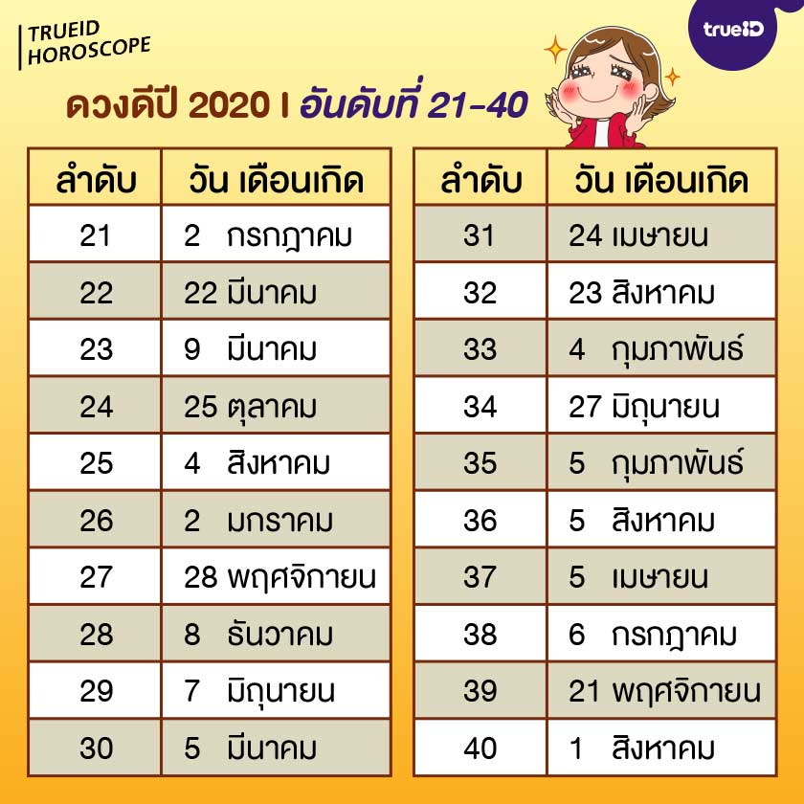

ดวงดีอันดับที่ 21-40

21 2 กรกฎาคม
22 22 มีนาคม
23 9 มีนาคม
24 25 ตุลาคม
25 4 สิงหาคม
26 2 มกราคม
27 28 พฤศจิกายน
28 8 ธันวาคม
29 7 มิถุนายน
30 5 มีนาคม
31 24 เมษายน
32 23 สิงหาคม
33 4 กุมภาพันธ์
34 27 มิถุนายน
35 5 กุมภาพันธ์
36 5 สิงหาคม
37 5 เมษายน
38 6 กรกฎาคม
39 21 พฤศจิกายน
40 1 สิงหาคม

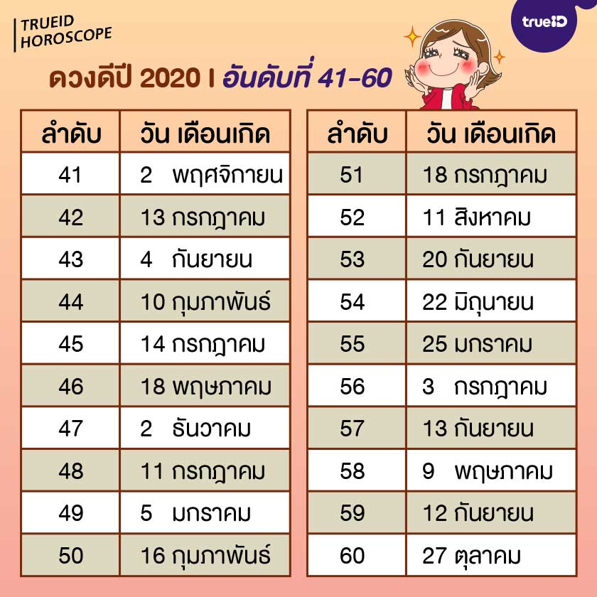

ดวงดีอันดับที่ 41-60

41 2 พฤศจิกายน
42 13 กรกฎาคม
43 4 กันยายน
44 10 กุมภาพันธ์
45 14 กรกฎาคม
46 18 พฤษภาคม
47 2 ธันวาคม
48 11 กรกฎาคม
49 5 มกราคม
50 16 กุมภาพันธ์
51 18 กรกฎาคม
52 11 สิงหาคม
53 20 กันยายน
54 22 มิถุนายน
55 25 มกราคม
56 3 กรกฎาคม
57 13 กันยายน
58 9 พฤษภาคม
59 12 กันยายน
60 27 ตุลาคม

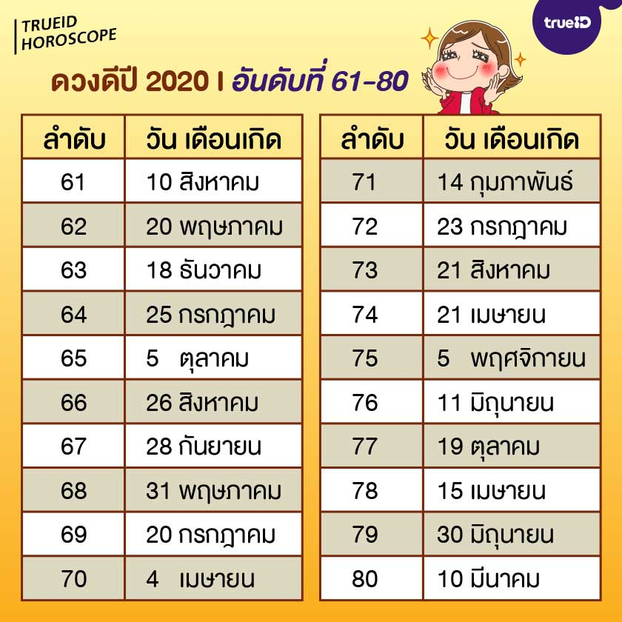

ดวงดีอันดับที่ 61-80

61 10 สิงหาคม
62 20 พฤษภาคม
63 18 ธันวาคม
64 25 กรกฎาคม
65 5 ตุลาคม
66 26 สิงหาคม
67 28 กันยายน
68 31 พฤษภาคม
69 20 กรกฎาคม
70 4 เมษายน
71 14 กุมภาพันธ์
72 23 กรกฎาคม
73 21 สิงหาคม
74 21 เมษายน
75 5 พฤศจิกายน
76 11 มิถุนายน
77 19 ตุลาคม
78 15 เมษายน
79 30 มิถุนายน
80 10 มีนาคม

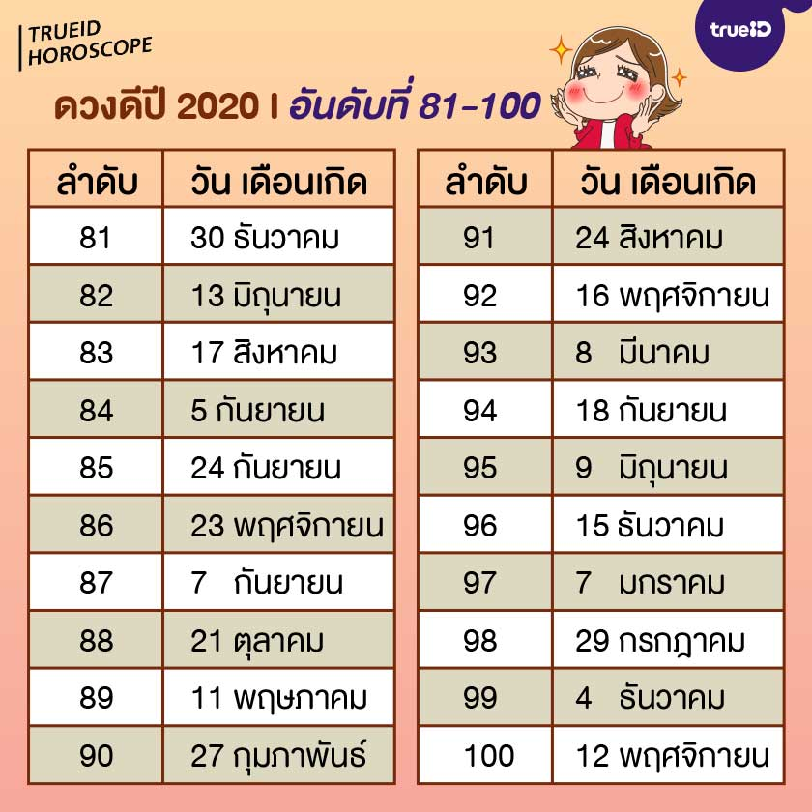

ดวงดีอันดับที่ 81-100

81 30 ธันวาคม
82 13 มิถุนายน
83 17 สิงหาคม
84 5 กันยายน
85 24 กันยายน
86 23 พฤศจิกายน
87 7 กันยายน
88 21 ตุลาคม
89 11 พฤษภาคม
90 27 กุมภาพันธ์
91 24 สิงหาคม
92 16 พฤศจิกายน
93 8 มีนาคม
94 18 กันยายน
95 9 มิถุนายน
96 15 ธันวาคม
97 7 มกราคม
98 29 กรกฎาคม
99 4 ธันวาคม
100 12 พฤศจิกายน

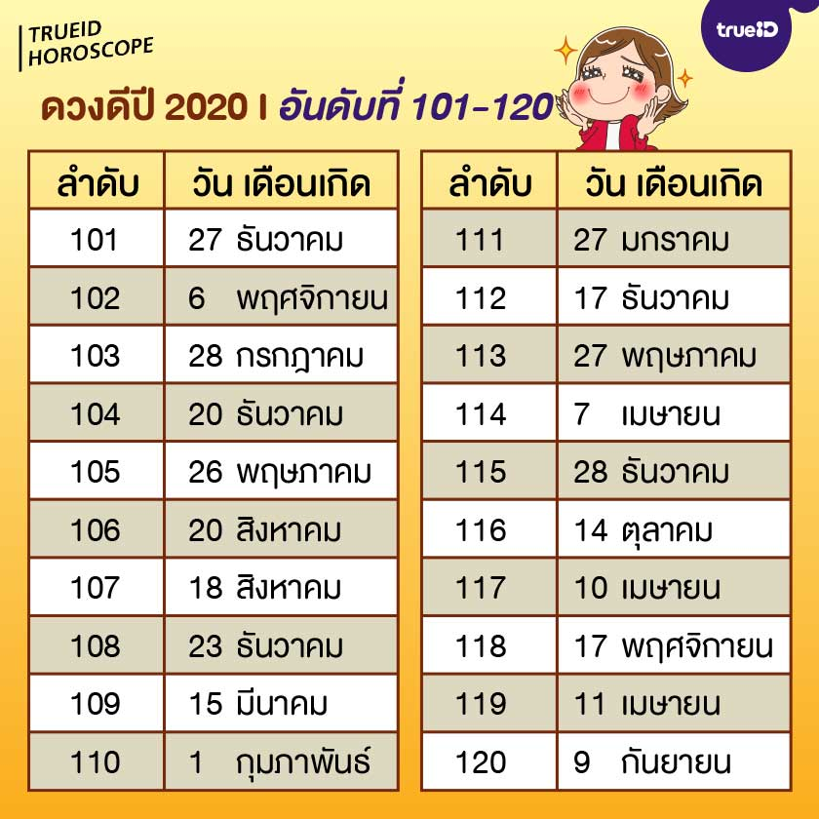

ดวงดีอันดับที่ 101-120

101 27 ธันวาคม
102 6 พฤศจิกายน
103 28 กรกฎาคม
104 20 ธันวาคม
105 26 พฤษภาคม
106 20 สิงหาคม
107 18 สิงหาคม
108 23 ธันวาคม
109 15 มีนาคม
110 1 กุมภาพันธ์
111 27 มกราคม
112 17 ธันวาคม
113 27 พฤษภาคม
114 7 เมษายน
115 28 ธันวาคม
116 14 ตุลาคม
117 10 เมษายน
118 17 พฤศจิกายน
119 11 เมษายน
120 9 กันยายน

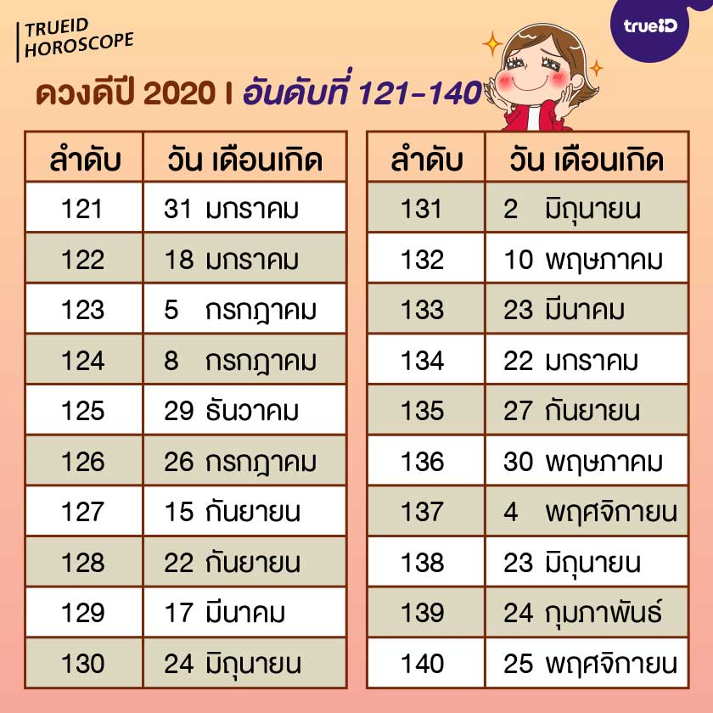

ดวงดีอันดับที่ 121-140

121 31 มกราคม
122 18 มกราคม
123 5 กรกฎาคม
124 8 กรกฎาคม
125 29 ธันวาคม
126 26 กรกฎาคม
127 15 กันยายน
128 22 กันยายน
129 17 มีนาคม
130 24 มิถุนายน
131 2 มิถุนายน
132 10 พฤษภาคม
133 23 มีนาคม
134 22 มกราคม
135 27 กันยายน
136 30 พฤษภาคม
137 4 พฤศจิกายน
138 23 มิถุนายน
139 24 กุมภาพันธ์
140 25 พฤศจิกายน

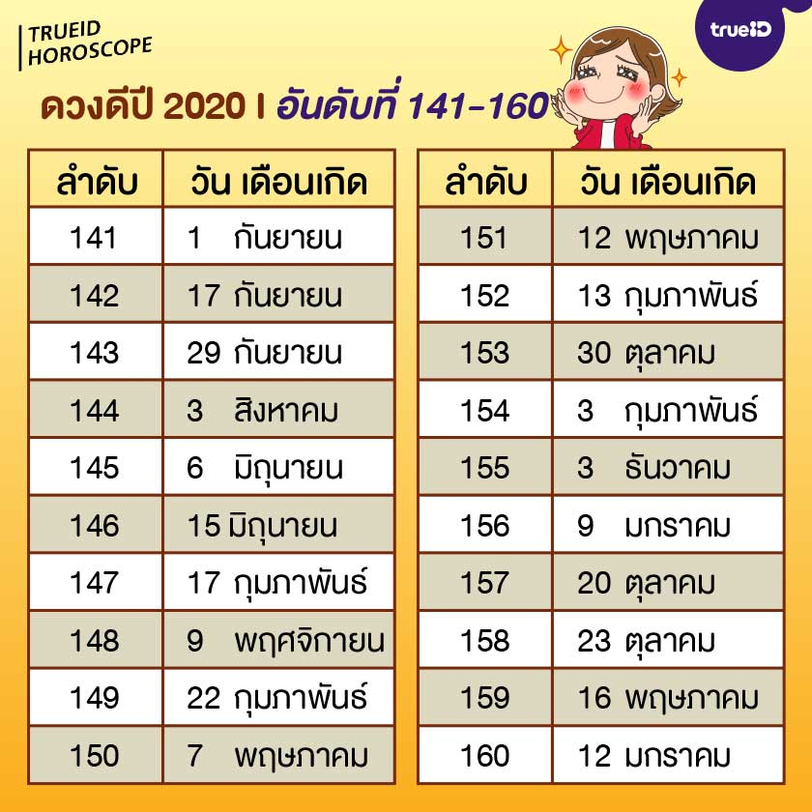

ดวงดีอันดับที่ 141-160

141 1 กันยายน
142 17 กันยายน
143 29 กันยายน
144 3 สิงหาคม
145 6 มิถุนายน
146 15 มิถุนายน
147 17 กุมภาพันธ์
148 9 พฤศจิกายน
149 22 กุมภาพันธ์
150 7 พฤษภาคม
151 12 พฤษภาคม
152 13 กุมภาพันธ์
153 30 ตุลาคม
154 3 กุมภาพันธ์
155 3 ธันวาคม
156 9 มกราคม
157 20 ตุลาคม
158 23 ตุลาคม
159 16 พฤษภาคม
160 12 มกราคม

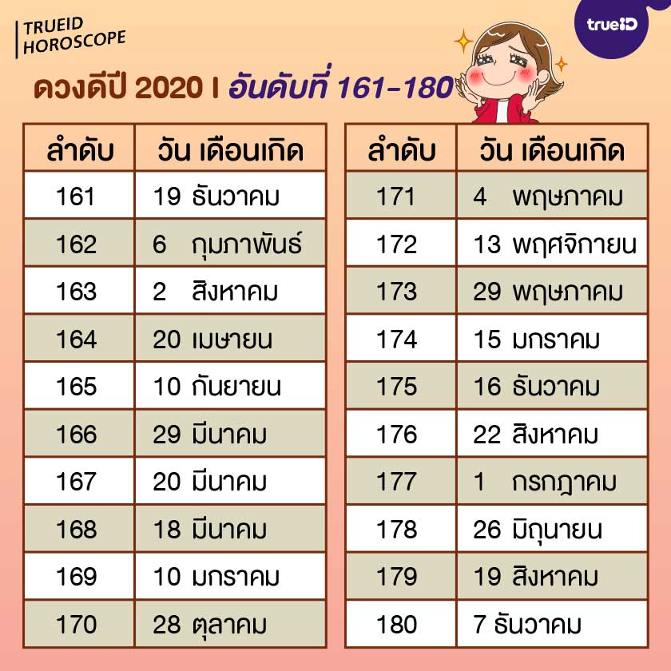

ดวงดีอันดับที่ 161-180

161 19 ธันวาคม
162 6 กุมภาพันธ์
163 2 สิงหาคม
164 20 เมษายน
165 10 กันยายน
166 29 มีนาคม
167 20 มีนาคม
168 18 มีนาคม
169 10 มกราคม
170 28 ตุลาคม
171 4 พฤษภาคม
172 13 พฤศจิกายน
173 29 พฤษภาคม
174 15 มกราคม
175 16 ธันวาคม
176 22 สิงหาคม
177 1 กรกฎาคม
178 26 มิถุนายน
179 19 สิงหาคม
180 7 ธันวาคม

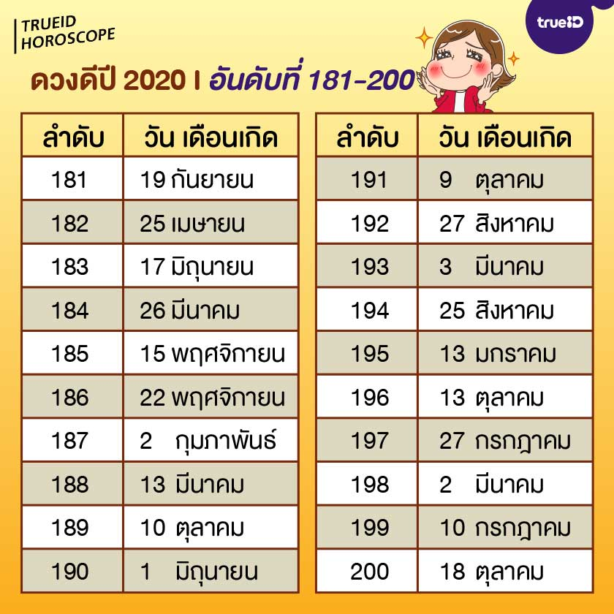

ดวงดีอันดับที่ 181-200

181 19 กันยายน
182 25 เมษายน
183 17 มิถุนายน
184 26 มีนาคม
185 15 พฤศจิกายน
186 22 พฤศจิกายน
187 2 กุมภาพันธ์
188 13 มีนาคม
189 10 ตุลาคม
190 1 มิถุนายน
191 9 ตุลาคม
192 27 สิงหาคม
193 3 มีนาคม
194 25 สิงหาคม
195 13 มกราคม
196 13 ตุลาคม
197 27 กรกฎาคม
198 2 มีนาคม
199 10 กรกฎาคม
200 18 ตุลาคม

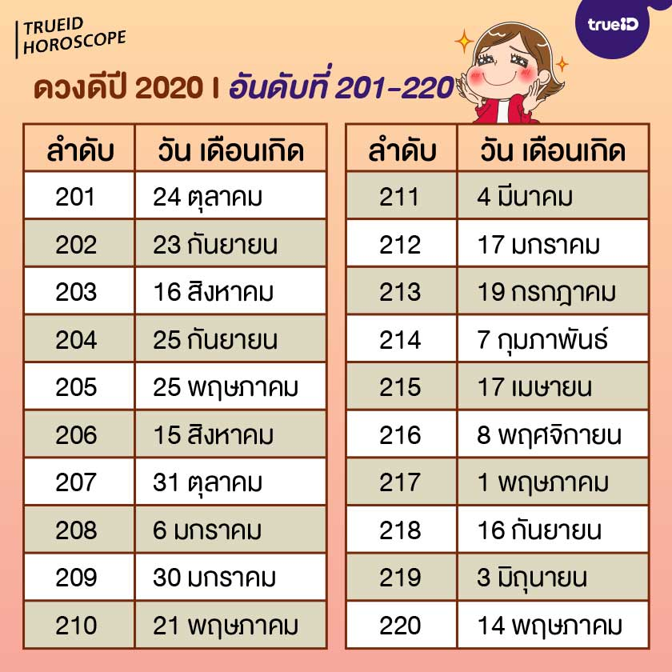

ดวงดีอันดับที่ 201-220

201 24 ตุลาคม
202 23 กันยายน
203 16 สิงหาคม
204 25 กันยายน
205 25 พฤษภาคม
206 15 สิงหาคม
207 31 ตุลาคม
208 6 มกราคม
209 30 มกราคม
210 21 พฤษภาคม
211 4 มีนาคม
212 17 มกราคม
213 19 กรกฎาคม
214 7 กุมภาพันธ์
215 17 เมษายน
216 8 พฤศจิกายน
217 1 พฤษภาคม
218 16 กันยายน
219 3 มิถุนายน
220 14 พฤษภาคม

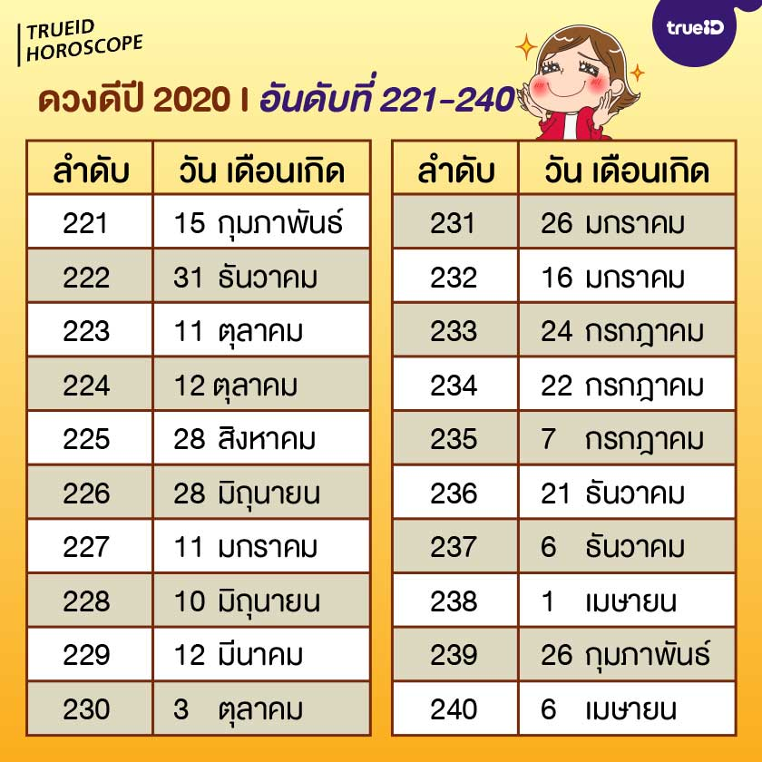

ดวงดีอันดับที่ 221-240

221 15 กุมภาพันธ์
222 31 ธันวาคม
223 11 ตุลาคม
224 12 ตุลาคม
225 28 สิงหาคม
226 28 มิถุนายน
227 11 มกราคม
228 10 มิถุนายน
229 12 มีนาคม
230 3 ตุลาคม
231 26 มกราคม
232 16 มกราคม
233 24 กรกฎาคม
234 22 กรกฎาคม
235 7 กรกฎาคม
236 21 ธันวาคม
237 6 ธันวาคม
238 1 เมษายน
239 26 กุมภาพันธ์
240 6 เมษายน

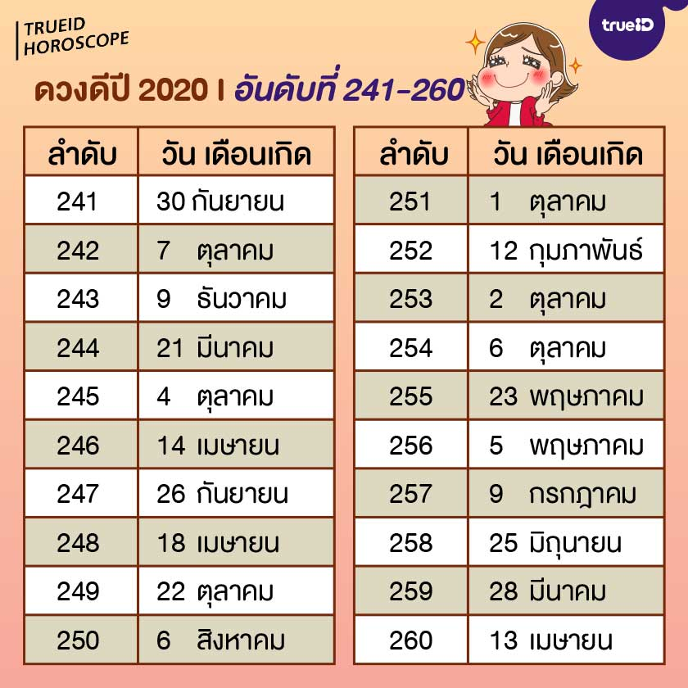

ดวงดีอันดับที่ 241-260

241 30 กันยายน
242 7 ตุลาคม
243 9 ธันวาคม
244 21 มีนาคม
245 4 ตุลาคม
246 14 เมษายน
247 26 กันยายน
248 18 เมษายน
249 22 ตุลาคม
250 6 สิงหาคม
251 1 ตุลาคม
252 12 กุมภาพันธ์
253 2 ตุลาคม
254 6 ตุลาคม
255 23 พฤษภาคม
256 5 พฤษภาคม
257 9 กรกฎาคม
258 25 มิถุนายน
259 28 มีนาคม
260 13 เมษายน

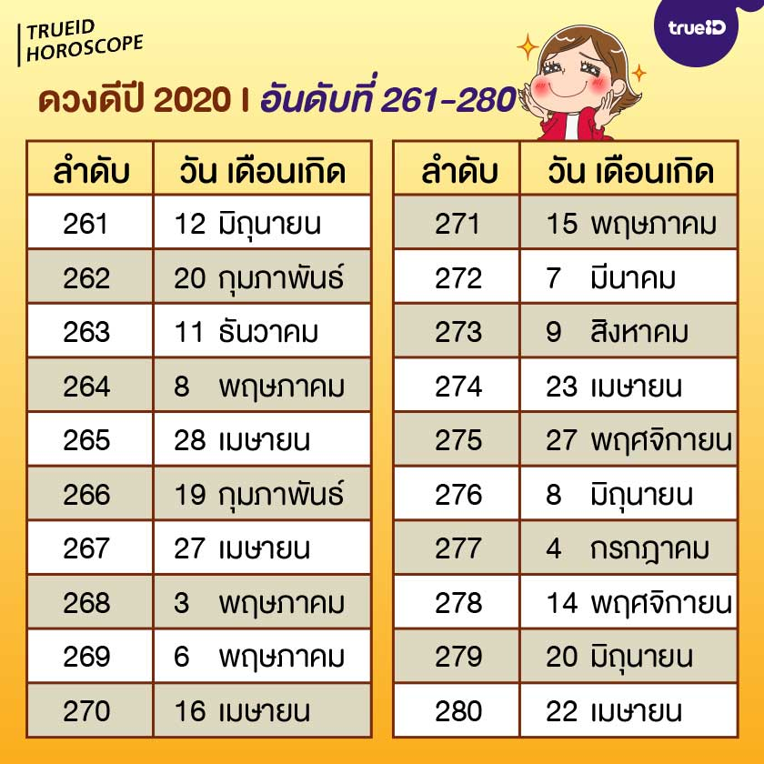

ดวงดีอันดับที่ 261-280

261 12 มิถุนายน
262 20 กุมภาพันธ์
263 11 ธันวาคม
264 8 พฤษภาคม
265 28 เมษายน
266 19 กุมภาพันธ์
267 27 เมษายน
268 3 พฤษภาคม
269 6 พฤษภาคม
270 16 เมษายน
271 15 พฤษภาคม
272 7 มีนาคม
273 9 สิงหาคม
274 23 เมษายน
275 27 พฤศจิกายน
276 8 มิถุนายน
277 4 กรกฎาคม
278 14 พฤศจิกายน
279 20 มิถุนายน
280 22 เมษายน

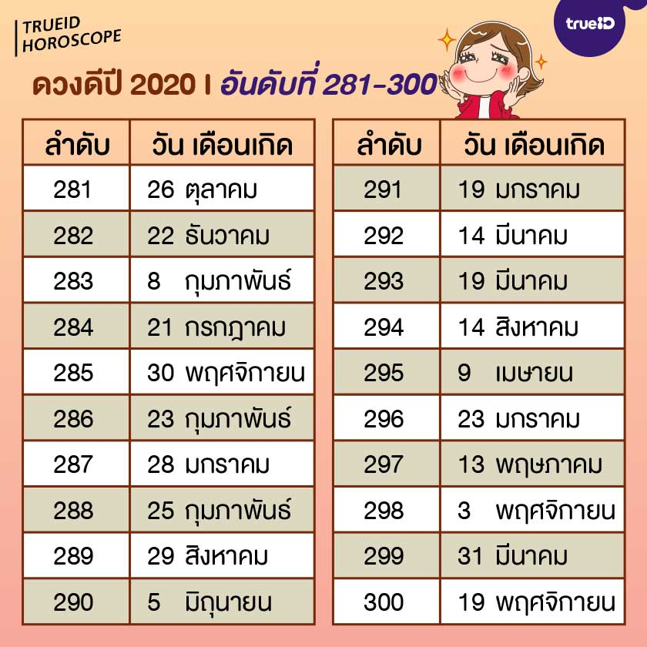

ดวงดีอันดับที่ 281-300

281 26 ตุลาคม
282 22 ธันวาคม
283 8 กุมภาพันธ์
284 21 กรกฎาคม
285 30 พฤศจิกายน
286 23 กุมภาพันธ์
287 28 มกราคม
288 25 กุมภาพันธ์
289 29 สิงหาคม
290 5 มิถุนายน
291 19 มกราคม
292 14 มีนาคม
293 19 มีนาคม
294 14 สิงหาคม
295 9 เมษายน
296 23 มกราคม
297 13 พฤษภาคม
298 3 พฤศจิกายน
299 31 มีนาคม
300 19 พฤศจิกายน

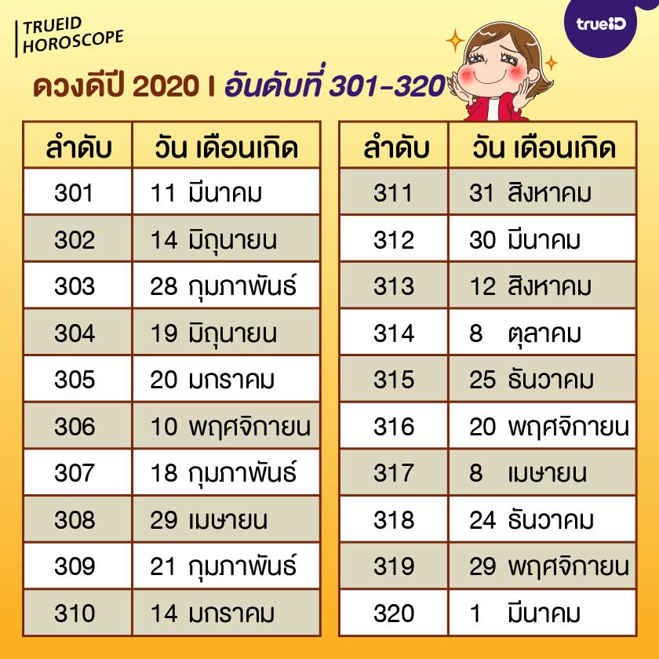

ดวงดีอันดับที่ 301-320

301 11 มีนาคม
302 14 มิถุนายน
303 28 กุมภาพันธ์
304 19 มิถุนายน
305 20 มกราคม
306 10 พฤศจิกายน
307 18 กุมภาพันธ์
308 29 เมษายน
309 21 กุมภาพันธ์
310 14 มกราคม
311 31 สิงหาคม
312 30 มีนาคม
313 12 สิงหาคม
314 8 ตุลาคม
315 25 ธันวาคม
316 20 พฤศจิกายน
317 8 เมษายน
318 24 ธันวาคม
319 29 พฤศจิกายน
320 1 มีนาคม

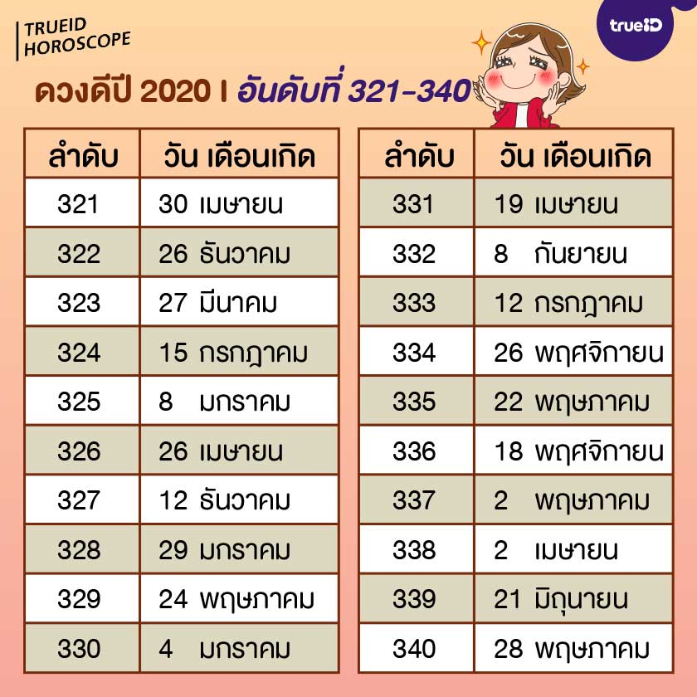

ดวงดีอันดับที่ 321-340

321 30 เมษายน
322 26 ธันวาคม
323 27 มีนาคม
324 15 กรกฎาคม
325 8 มกราคม
326 26 เมษายน
327 12 ธันวาคม
328 29 มกราคม
329 24 พฤษภาคม
330 4 มกราคม
331 19 เมษายน
332 8 กันยายน
333 12 กรกฎาคม
334 26 พฤศจิกายน
335 22 พฤษภาคม
336 18 พฤศจิกายน
337 2 พฤษภาคม
338 2 เมษายน
339 21 มิถุนายน
340 28 พฤษภาคม

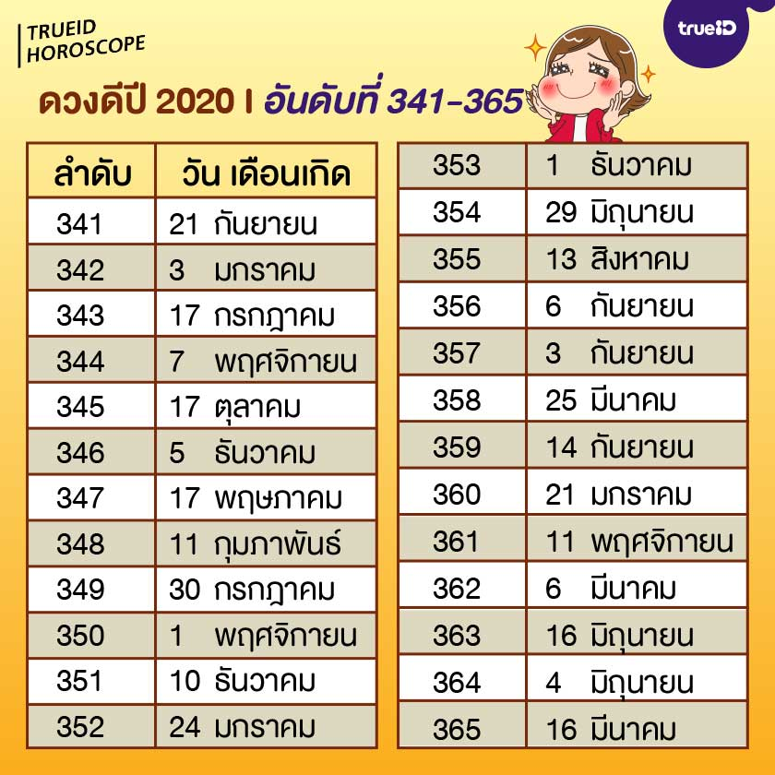

ดวงดีอันดับที่ 341-365

341 21 กันยายน
342 3 มกราคม
343 17 กรกฎาคม
344 7 พฤศจิกายน
345 17 ตุลาคม
346 5 ธันวาคม
347 17 พฤษภาคม
348 11 กุมภาพันธ์
349 30 กรกฎาคม
350 1 พฤศจิกายน
351 10 ธันวาคม
352 24 มกราคม
353 1 ธันวาคม
354 29 มิถุนายน
355 13 สิงหาคม
356 6 กันยายน
357 3 กันยายน
358 25 มีนาคม
359 14 กันยายน
360 21 มกราคม
361 11 พฤศจิกายน
362 6 มีนาคม
363 16 มิถุนายน
364 4 มิถุนายน
365 16 มีนาคม

